Sheet1
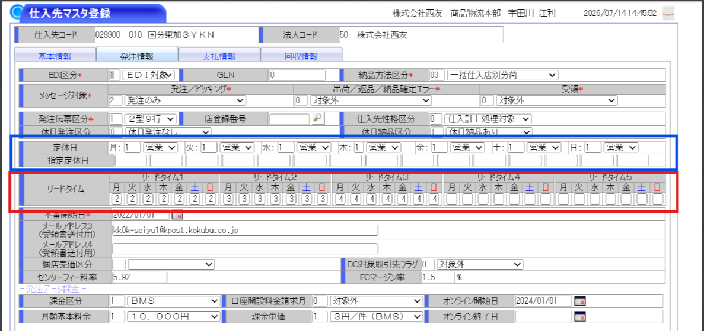
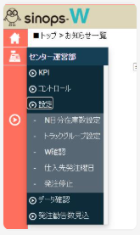
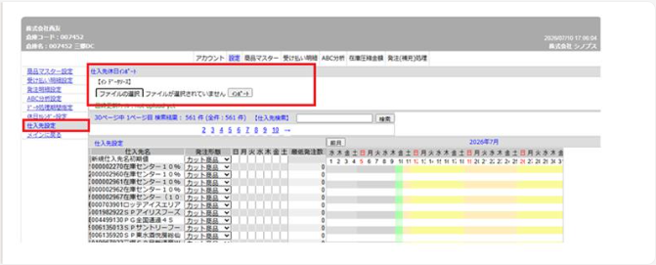
■発注曜日・リードタイム制御方法 |  |  |  |  | 20260714

 | 通過 |  | 在庫
システム/マスタ | TC仕入先マスタ |  | TC仕入先マスタ |  | SinopsW | シノプス戦略在庫最適化システム
項目 | 指定定休日 | リードタイム | 指定定休日 | リードタイム | 発注停止 | 仕入先設定
ドライグロ | 〇 | 〇 | 〇 | 〇 | 〇※アイテム単位 | ×
デイリー | × | 〇 | × | 〇 | 〇※アイテム単位 | ×
住居衣料 | 〇 | 〇 | 〇 | 〇 | × | ×

